05. STROJE PRO SPOJOVÁNÍ
0 5 > N Á S T R O J E P R O S P O J O V Á N Í A O P R A C O V Á N Í P O L Y E T Y L É N U
N Á Z E V / T Y P | K Ó D | P O P I S | C E N A ( EUR ) | R A B A T ( % )

 |  |  |  | 0

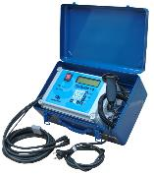
P O L Y V A L E N T N Í B L U E B O X 1.0

 | BLUEBOX | Polyvaletní BLUEBOX 1.0 20 mm - 160 mm | 1,595.00 | 1,595.00

P O L Y V A L E N T N Í E U R O J U N I O R

 | JUNIOR | Polyvalentní EURO JUNIOR 20 mm - 160 mm | 1,688.00 | 1,688.00

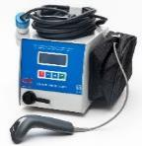
P O L Y V A L E N T N Í E U R O M I D I

 | MIDI | Polyvalentní EURO MIDI 20 mm - 400 mm | 2,485.00 | 2,485.00

P O L Y V A L E N T N Í E U R O M A X I

 | MAXI | Polyvalentní EURO MAXI 20 mm - 630 mm | 4,471.00 | 4,471.00

P O L Y V A L E N T N Í P E G A S U S H C

 | C0101451 | Polyvaletní PEGASUS HC 20 mm - 800 mm | 3,475.00 | 3,475.00

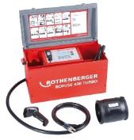
P O L Y V A L E N T N Í R O F U S E 4 0 0

 | ROFUSE400 | Polyvaletní ROFUSE 400 TURBO 20 mm - 400 mm | 4,502.00 | 4,502.00

N Á Ř A D Í A N Á S T R O J E P R O O P R A C O V Á N Í P E P O T R U B Í

CALDERPREP ™
 | C0107306 | rotační ruční škrabka Ø 32x3 mm | 161.47 | 161.47

 | C0107310 | rotační ruční škrabka Ø 63x5,8 mm | 211.32 | 211.32

CALDERPREP PLUS ™
 | C0107336 | rotační ruční škrabka 32-40-50-63 mm servisní sada v kufříku | 490.80 | 490.80

UNIPREP™ 4
 | C0105002 | rotační škrabka Ø 63-250 mm s kovovým boxem | 1,294.00 | 1,294.00

PS - 180
 |  | škrabka PE potrubí pro průměry 75 - 180 mm
 | 1547000000 |  | 997.00 | 997.00

PS - 400
 |  | škrabka PE potrubí pro průměry 200 - 400 mm
 | 1548000000 |  | 1,714.40 | 1,714.40

RCT - 315
 |  | škrabka PE potrubí pro průměry 75 - 315 mm
 | 1544000000 |  | 2,459.00 | 2,459.00

 |  | škrabka PE potrubí pro průměry 250 - 800 mm
CHAIN | 1545000000 |  | 5,702.00 | 5,702.00

F I X A Č N Í S V O R K Y K U C H Y C E N Í T R U B E K A T V A R O V E K

SUPERCLAMP
 |  | fixační svorka přímá 16-20-25-32-40-50-63 mm
 | C0108116 |  | 273.23 | 273.23

SUPERCLAMP UNIVERSAL
 |  | fixační univerzální svorka 16-20-25-32-40-50-63 mm
 | C0108117 |  | 363.50 | 363.50

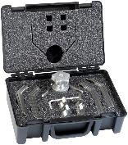

 |  | sada servisních objímek 16-20-25-32 mm (úhlová/přímá)
 | C0110205 |  | 273.23 | 273.23

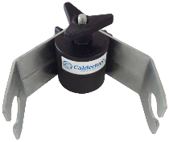

 | C0110281 | servisní svorka 90mm pro přímé spojky (4 ks) | 93.00 | 93.00

 | C0110252 | servisní svorka 63mm 90° koleno | 197.76 | 197.76

F I X A Č N Í S V O R K Y S C E N T R Á L N Í M P O H Y B L I V Ý M K L O U B E M - SVAŘOVÁNÍ ELEKTROTVAROVEK

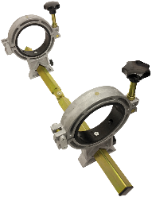
 | C0115102 | fixační svorky s pohyblivým kloubem pro 63, 90, 125, 180, 200mm | 668.81 | 668.81

 | C0115006 | sada vložek 125-63 (4 ks) | 112.70 | 112.70
 | C0115005 | sada vložek 125-90 (4 ks) | 112.70 | 112.70
 | C0115009 | sada vložek 180-110 (4 ks) | 119.78 | 119.78
 | C0115004 | sada vložek 180-125 (4 ks) | 119.78 | 119.78
 | C0115008 | sada vložek 180-140 (4 ks) | 119.78 | 119.78
 | C0115007 | sada vložek 180-160 (4 ks) | 119.78 | 119.78
 | C0115110 | sada vložek 200-180 (4 ks) | 119.78 | 119.78

 | 340063 | pro průměry 20-63, 4 redukční vložky 20-25-32-40-50 mm | 907.00 | 907.00

 |  | pro průměry 20-125, 4 redukční vložky 20-25-32-40-50-63-75-90-110 mm
 | 340125 |  | 1,396.00 | 1,396.00
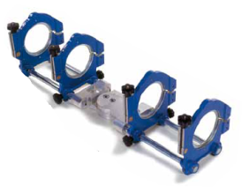
 | 340225 | pro průměr d.225 | 1,948.00 | 1,948.00

 | 341140 | redukční vložka d.140 | 198.67 | 198.67
 | 341160 | redukční vložka d.160 | 198.67 | 198.67
 | 341180 | redukční vložka d.180 | 198.67 | 198.67
 | 341200 | redukční vložka d.200 | 198.67 | 198.67

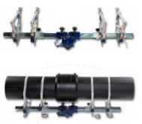

 | 340250 | pro průměry 140-630 mm, s vázáním | 2,633.00 | 2,633.00

P Ř Í S T R O J E P R O S V A Ř O V Á N Í N A T U P O

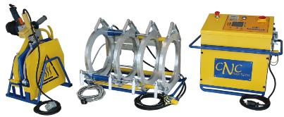
 | ZHCB-160 | Hydraulický pro Ø 50-160 mm | 9,443.38 | 9,443.38

 | ZHCB-250 | Hydraulický pro Ø 63-250 mm | 11,730.19 | 11,730.19

 | ZHCB-315 | Hydraulický pro Ø 90-315 mm | 12,351.47 | 12,351.47

 | 578800 | TE 160 vč. redukčních vložek Ø 50-160 mm | 10,698.00 | 10,698.00
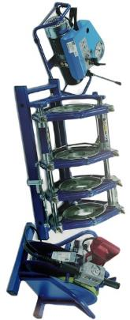

 | 578801 | TE 250 vč. redukčních vložek Ø 75-250 mm | 13,960.68 | 13,960.68

 | 578802 | TE 315 vč. redukčních vložek Ø 90-315 mm | 17,235.59 | 17,235.59

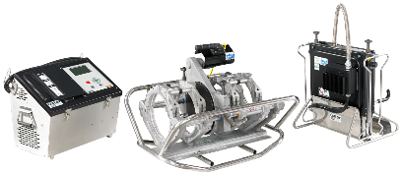
G A T O R 2
 | CGATOR180 | GATOR 2 180 automatic Ø 63-180 mm | 29,477.00 | 29,477.00
 | CGATOR250 | GATOR 2 250 automatic Ø 63-250 mm | 30,687.00 | 30,687.00
 | CGATOR315 | GATOR 2 315 automatic Ø 90-315 mm | 33,255.00 | 33,255.00
 | CGATOR400 | GATOR 2 400 automatic Ø 200-400 mm | 39,259.00 | 39,259.00

P Ř Í S L U Š E N S T V Í P R O O P R A C O V Á N Í P O T R U B Í

 | 1542000000 | manuální škrabka na PE potrubí | 15.55 | 15.55

 | C0461201 | nůžky na trubky 42 mm (červené) | 13.81 | 13.81

 | C0461203 | nůžky na trubky 42 mm DELUX (žlutočerné) | 23.27 | 23.27

 | C046120201 | nůžky na trubky HD 63mm DELUX (červené) | 78.64 | 78.64

 | C0461228 | řezák plast.trubek 50 -120 mm | 181.67 | 181.67

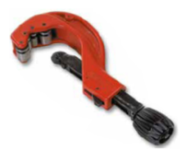
 | 1539000000 | manuální řezačka potrubí pro průměry 20 - 63 mm | 203.53 | 203.53

 | 1540000000 | manuální řezačka potrubí pro průměry 50 - 125 mm | 362.71 | 362.71

 | 1541000000 | manuální řezačka potrubí pro průměry 110 - 160 mm | 425.34 | 425.34

 | C0231002 | kapesní MINI nástroj Ø 0-32 mm ke stlačování trubek (squeezer) | 35.30 | 35.30

 | C0231001 | kapesní nástroj O 0-42 mm ke stlačování trubek (squeezer) | 62.75 | 62.75

 | C0231202 | nástroj pro stlačování trubek 20-25-32-40-50-63mm SDR11 (squeezer) | 141.73 | 141.73

 | C0620475 | čisticí svářečské ubrousky - 150 ks/balení (90% etanolu) | 36.21 | 36.21

PE / PP / PVDF / PB Č I S T I Č |  |  |  | 0


 | 601000PE | láhev 1 000 ml | 23.54 | 23.54
 | 6011000PES | sprej 500 ml | 19.93 | 19.93
 | 60140000 | čistící ubrousky 100 ks | 18.93 | 18.93

